6. Offre-qualité
 | INFORMATIONS SUR LA CONSISTANCE ET LES CARACTERISTIQUES DE L'OFFRE DE TRANSPORT
 | - Qualité de service du transport ferroviaire de marchandises -

Fréquence de la collecte : Annuelle Période couverte : Exercice 2015 Echéance d'envoi des informations : 15 juin 2016 Merci de préciser les informations suivantes portant sur la qualité de service du transport ferroviaire de marchandises, en vous référant aux définitions fournies à l'onglet 1 de la présente annexe. Les causes de retards prévues par le système d'amélioration des performances de SNCF Réseau sont rappelées ci-dessous.

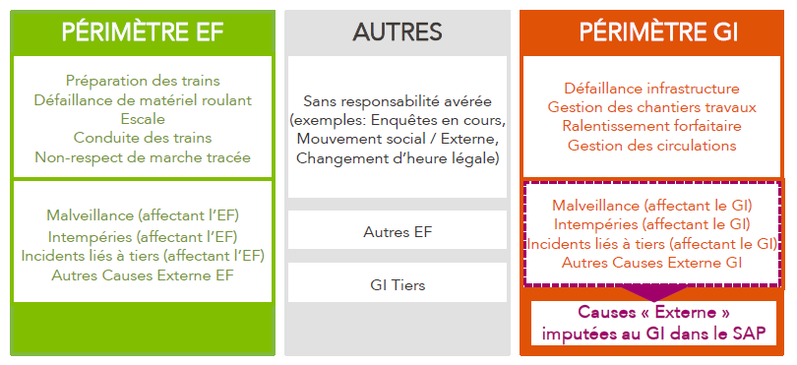

 |  | Minutes perdues |  |  |  | Répartition des minutes perdues de cause EF (%)
 |  | Causes EF | Causes GI | Autres | Préparation des trains
 |  |  |  |  | Défaillance de matériel roulant
 |  |  |  |  | Escale
 |  |  |  |  | Conduite des trains
 |  |  |  |  | Non-respect de marche tracée
 |  |  |  |  | Malveillance
 |  |  |  |  | Intempéries
 |  |  |  |  | Incidents liés à tiers
 |  |  |  |  | Autres causes externes

